Cenário 1
Cenário/Caso de Uso ( 1 )
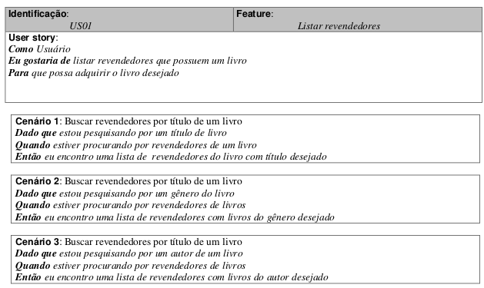

 | Atributos de Qualidade (indique sua justificativa abaixo para cada atributo)
Atômico |  | Cenário é atômico pois não precisa de outros requerimentos.
Completo |  | Cenário é incompleto pois não especifica como serão encontradas as listas ou como serão visualizadas.
Consistente |  | Cenário parece estar inconsistente por estar incompleto.
Conciso |  | Cenário é conciso pois não possuí conteúdo desnecessário.
Estimável |  | Cenário tem requerimentos pequenos e deve ser possível estimar seu tempo de desenvolvimento.
Entendível |  | Cenário está escrito em linguagem de fácil entendimento.
Factível |  | Cenário possuí requisitos possíveis de serem feitos.
Independente |  | Cenário é independente já que não é necessário entender outros requisitos para realizá-lo.
Negociável |  | Cenário parece conter funcionalidades básicas não negociáveis.
Não Ambíguo |  | Cenário parece ser ambíguo dado que não especifica como é feita a pesquisa gerando dúvidas em como as buscas devem ser realizadas caso o usuário deseje buscar pois mais de uma variável ao mesmo tempo.
Prioritizável |  | Cenário é bastante importante por ser uma funcionalidade básica do sistema.
Pequeno |  | Cenário é pequeno suficiente para ser realizado em poucas semanas de trabalho.
Testável |  | Cenário possuí nível de abstração tão alto que parece não ter englobado todas as funcionalidades.
Valioso |  | Cenário é bastante valioso por se tratar de uma função básica do sistema.

Cenário 2
Cenário/Caso de Uso ( 2 )
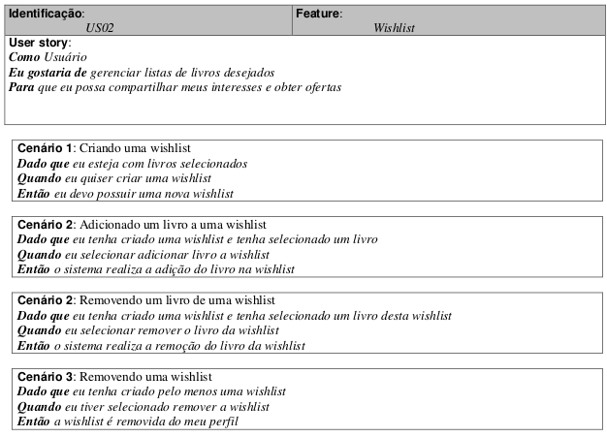

 | Atributos de Qualidade (indique sua justificativa abaixo para cada atributo)
Atômico |  | Cenário é atômico pois não precisa de outros requerimentos.
Completo |  | Cenário é parece completo com informações suficientes.
Consistente |  | Cenário parece consistente com os requisitos e não conflitante com outros casos de uso.
Conciso |  | Cenário é conciso pois não possuí conteúdo desnecessário.
Estimável |  | Cenário tem requerimentos pequenos e deve ser possível estimar seu tempo de desenvolvimento.
Entendível |  | Cenário está escrito em linguagem de fácil entendimento.
Factível |  | Cenário possuí requisitos possíveis de serem feitos.
Independente |  | Cenário é independente já que não é necessário entender outros requisitos para realizá-lo.
Negociável |  | Cenário parece conter funcionalidades que podem ser negociáveis, como por exemplo, como o usuário cria uma wishlist.
Não Ambíguo |  | Cenário parece ser de fácil entendimento, não causando dúvidas.
Prioritizável |  | Cenário não é uma funcionalidade básica e tem menos importância que outras.
Pequeno |  | Cenário é pequeno suficiente para ser realizado em poucas semanas de trabalho.
Testável |  | Cenário possuí bom nível de abstração e parece atender os requisitos.
Valioso |  | Cenário é bastante valioso ao usuário e aos revendedores ao permitir que o usuário guarde uma lista de livros desejados, na qual posteriormente um revendedor possa atender com promoções, por exemplo.

Cenário 7
Cenário/Caso de Uso ( 7 )
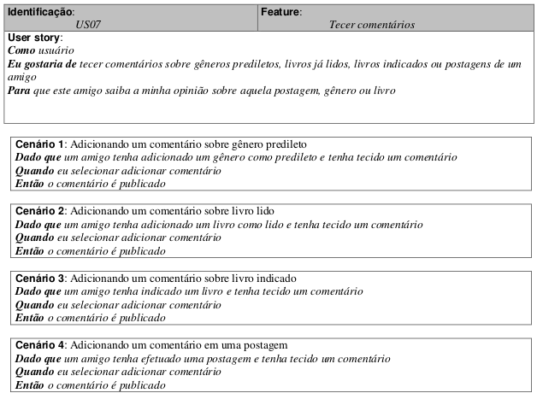

 | Atributos de Qualidade (indique sua justificativa abaixo para cada atributo)
Atômico |  | Cenário é atômico pois não precisa de outros requerimentos.
Completo |  | Cenário é parece completo com informações suficientes.
Consistente |  | Cenário parece consistente com os requisitos e não conflitante com outros casos de uso.
Conciso |  | Cenário é conciso pois não possuí conteúdo desnecessário.
Estimável |  | Cenário tem requerimentos pequenos e deve ser possível estimar seu tempo de desenvolvimento.
Entendível |  | Cenário está escrito em linguagem de fácil entendimento.
Factível |  | Cenário possuí requisitos possíveis de serem feitos.
Indepentente |  | Cenário é independente já que não é necessário entender outros requisitos para realizá-lo.
Negociável |  | Cenário parece conter funcionalidades que podem ser negociáveis, já que pode-se alterar onde e como os usuários podem inserir comentários.
Não Ambíguo |  | Cenário parece ser de fácil entendimento, não causando dúvidas.
Prioritizável |  | Cenário tem menos importância que outras funcionalidades.
Pequeno |  | Cenário é pequeno suficiente para ser realizado em poucas semanas de trabalho.
Testável |  | Cenário possuí bom nível de abstração e parece atender os requisitos.
Valioso |  | Cenário é valioso aos usuários já que estes conseguem indicações e opiniões dos seus amigos.

Cenário 8
Cenário/Caso de Uso ( 8 )
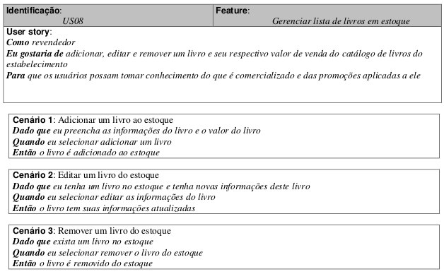

 | Atributos de Qualidade (indique sua justificativa abaixo para cada atributo)
Atômico |  | Cenário é atômico pois não precisa de outros requerimentos.
Completo |  | Cenário é parece completo com informações suficientes.
Consistente |  | Cenário parece consistente com os requisitos e não conflitante com outros casos de uso.
Conciso |  | Cenário é conciso pois não possuí conteúdo desnecessário.
Estimável |  | Cenário tem requerimentos pequenos e deve ser possível estimar seu tempo de desenvolvimento.
Entendível |  | Cenário está escrito em linguagem de fácil entendimento.
Factível |  | Cenário possuí requisitos possíveis de serem feitos.
Indepentente |  | Cenário é independente já que não é necessário entender outros requisitos para realizá-lo.
Negociável |  | Cenário parece conter funcionalidades não negociáveis.
Não Ambíguo |  | Cenário parece ser de fácil entendimento, não causando dúvidas.
Prioritizável |  | Cenário deve ter prioridade por conter uma funcionalidade importante, já que sem o estoque de livros não é possível realizar buscas.
Pequeno |  | Cenário é pequeno suficiente para ser realizado em poucas semanas de trabalho.
Testável |  | Cenário possuí bom nível de abstração e parece atender os requisitos.
Valioso |  | Cenário é valioso aos revendedores e usuários. Já que os revendedores tem interesse em vender os livros e os usuários possuem interesse em encontrar os livros desejados.

Cenário 9
Cenário/Caso de Uso ( 9 )

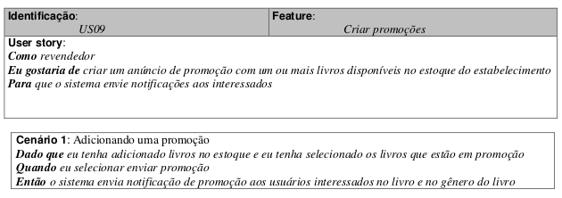

 | Atributos de Qualidade (indique sua justificativa abaixo para cada atributo)
Atômico |  | Cenário é atômico pois não precisa de outros requerimentos.
Completo |  | Cenário é parece incompleto pois não esclarece como as notificações serão recebidas pelo usuário.
Consistente |  | Cenário parece inconsistente com os requisitos pois parece incompleto.
Conciso |  | Cenário é conciso pois não possuí conteúdo desnecessário.
Estimável |  | Cenário tem requerimentos pequenos e deve ser possível estimar seu tempo de desenvolvimento.
Entendível |  | Cenário está escrito em linguagem de fácil entendimento.
Factível |  | Cenário possuí requisitos possíveis de serem feitos.
Indepentente |  | Cenário é independente já que não é necessário entender outros requisitos para realizá-lo.
Negociável |  | Cenário parece conter funcionalidades que podem ser negociáveis, como a forma e período do envio das promoções.
Não Ambíguo |  | Cenário causa dúvidas ao ser incompleto.
Prioritizável |  | Cenário tem uma importância aos revendedores que pode ser relativa à cada um deles.
Pequeno |  | Cenário é pequeno suficiente para ser realizado em poucas semanas de trabalho.
Testável |  | Cenário possuí bom nível de abstração mas não parece atender os requisitos ao não conter todos os devidos detalhes.
Valioso |  | Cenário é valioso aos usuários e revendedores já que os revendedores desejam vender enquanto os usuários desejam aproveitar descontos.

